Karte
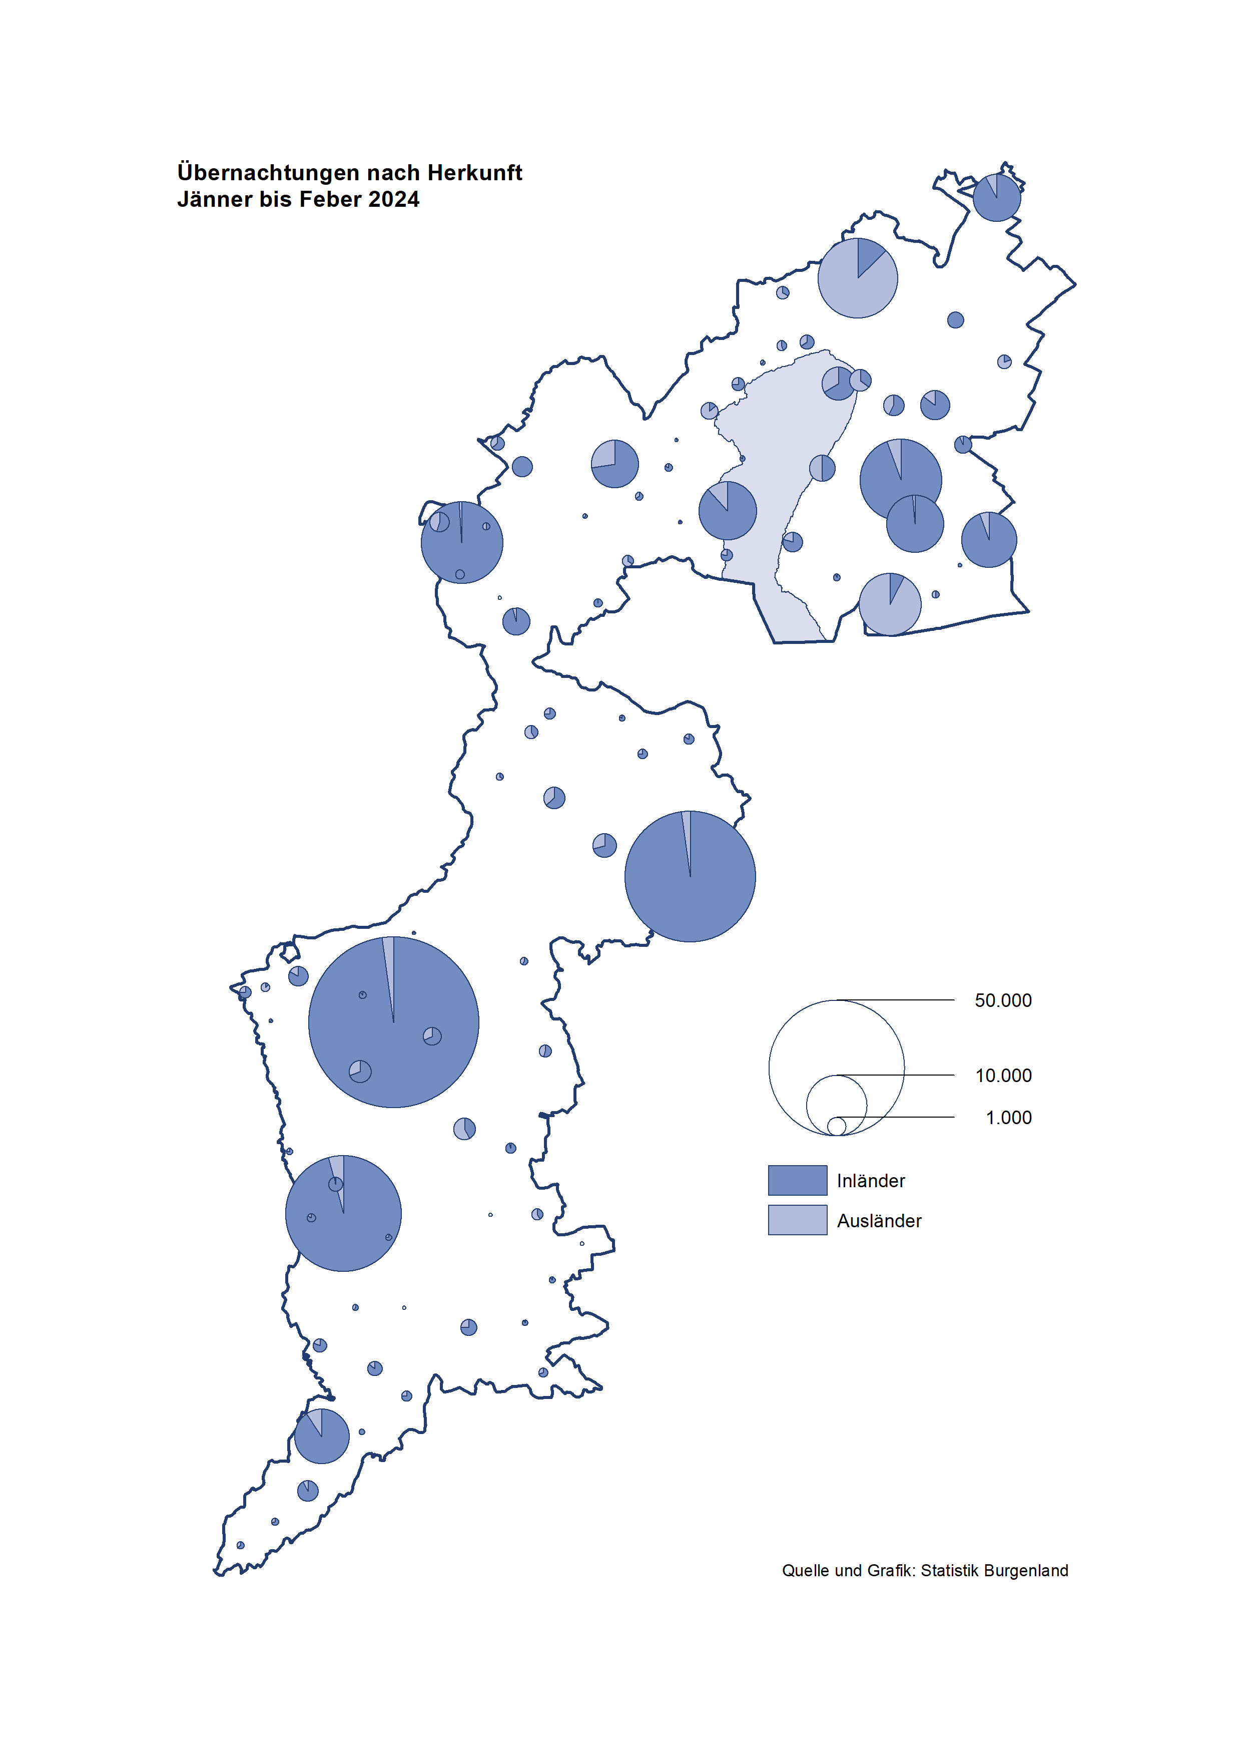

Bgld
Ankünfte nach Unterkunftsart |  |  |  |  |  |  |  | Übernachtungen nach Unterkunftsart |  |  |  |  |  |  |  | Daten für Grafik 2:
Feber 2024 |  |  |  |  |  |  |  | Feber 2024 |  |  |  |  |  |  |  |  | Monat | 2024 | 2023 | Ø 2012-2022 | 2022 | 2021 | 2020 | 2019 | 2018 | 2017 | 2016 | 2015 | 2014 | 2013 | 2012

Unterkunftsart | Ankünfte |  |  |  |  |  |  | Unterkunftsart | Übernachtungen |  |  |  |  |  |  |  |  | 308,024 | 3,146,244 | 2,884,016 | 2,935,453 | 2,510,061 | 2,287,961 | 3,144,232 | 3,050,564 | 3,092,657 | 3,084,025 | 2,914,691 | 2,912,637 | 2,853,243 | 2,938,655
 | Inländer |  | Ausländer |  | insgesamt |  |  |  | Inländer |  | Ausländer |  | insgesamt
 | 2023 | 2024 | 2023 | 2024 | 2023 | 2024 | % |  | 2023 | 2024 | 2023 | 2024 | 2023 | 2024 | % | Jänner | 1 | 149,504 | 138,816 | 127,704 | 115,620 | 29,476 | 145,353 | 142,561 | 145,246 | 145,386 | 144,674 | 134,038 | 133,981 | 132,179 | 136,230
 |  |  |  |  |  |  |  |  |  |  |  |  |  |  |  | Feber | 2 | 158,520 | 140,234 | 129,390 | 121,086 | 34,472 | 151,431 | 140,588 | 142,295 | 142,728 | 145,581 | 135,782 | 142,631 | 131,305 | 135,387
Burgenland | 42,646 | 49,622 | 8,746 | 10,066 | 51,392 | 59,688 | 16.1% | Burgenland | 119,317 | 137,064 | 20,917 | 21,456 | 140,234 | 158,520 | 13.0% | März | 3 |  | 149,745 | 138,018 | 138,364 | 45,792 | 64,358 | 163,253 | 168,732 | 155,317 | 173,021 | 148,988 | 147,200 | 164,265 | 148,907
Gewerbl. Beherbergungsbetrieb | 38,836 | 45,120 | 7,917 | 9,091 | 46,753 | 54,211 | 16.0% | Gewerbl. Beherbergungsbetrieb | 83,580 | 96,359 | 17,182 | 17,787 | 100,762 | 114,146 | 13.3% | April | 4 |  | 221,850 | 181,872 | 227,240 | 50,285 | 5,072 | 244,826 | 224,025 | 232,034 | 202,440 | 201,029 | 212,756 | 185,187 | 215,698
5/4-Stern | 32,840 | 38,762 | 4,964 | 5,864 | 37,804 | 44,626 | 18.0% | 5/4-Stern | 72,216 | 83,118 | 11,571 | 12,751 | 83,787 | 95,869 | 14.4% | Mai | 5 |  | 280,173 | 258,657 | 290,079 | 158,476 | 46,179 | 283,418 | 306,488 | 278,950 | 328,809 | 292,559 | 285,056 | 297,188 | 278,023
3-Stern | 4,575 | 5,327 | 1,167 | 1,399 | 5,742 | 6,726 | 17.1% | 3-Stern | 8,846 | 11,569 | 2,705 | 2,504 | 11,551 | 14,073 | 21.8% | Juni | 6 |  | 438,324 | 310,409 | 341,645 | 333,648 | 233,437 | 353,757 | 312,160 | 347,452 | 298,750 | 304,686 | 319,646 | 276,693 | 292,628
2/1-Stern | 1,421 | 1,031 | 1,786 | 1,828 | 3,207 | 2,859 | -10.9% | 2/1-Stern | 2,518 | 1,672 | 2,906 | 2,532 | 5,424 | 4,204 | -22.5% | Juli | 7 |  | 417,126 | 427,499 | 407,558 | 472,159 | 447,640 | 430,134 | 431,967 | 436,808 | 437,717 | 417,086 | 403,168 | 408,674 | 409,575
Privatquartier nicht auf Bauernhof | 459 | 740 | 176 | 298 | 635 | 1,038 | 63.5% | Privatquartier nicht auf Bauernhof | 1,066 | 1,539 | 890 | 1,172 | 1,956 | 2,711 | 38.6% | Aug | 8 |  | 487,313 | 506,682 | 470,298 | 557,336 | 546,671 | 513,292 | 486,508 | 503,565 | 510,434 | 483,048 | 494,104 | 488,499 | 519,743
Privatquartier auf Bauernhof | 71 | 109 | 45 | 35 | 116 | 144 | 24.1% | Privatquartier auf Bauernhof | 136 | 176 | 104 | 72 | 240 | 248 | 3.3% | Sept | 9 |  | 311,564 | 302,431 | 294,755 | 360,851 | 369,853 | 301,838 | 294,404 | 306,558 | 299,008 | 282,739 | 260,716 | 264,879 | 291,135
Campingplatz | 155 | 274 | 4 | 37 | 159 | 311 | 95.6% | Campingplatz | 373 | 590 | 12 | 58 | 385 | 648 | 68.3% | Okt | 10 |  | 227,566 | 217,801 | 230,442 | 257,755 | 203,553 | 225,667 | 217,367 | 218,450 | 217,470 | 203,272 | 206,019 | 203,858 | 211,959
Kurheim der Sozialvers.träger | 479 | 544 | 2 | 2 | 481 | 546 | 13.5% | Kurheim der Sozialvers.träger | 10,100 | 11,050 | 50 | 80 | 10,150 | 11,130 | 9.7% | Nov | 11 |  | 183,404 | 161,467 | 164,130 | 126,150 | 46,036 | 193,867 | 183,958 | 181,241 | 179,370 | 171,475 | 171,477 | 179,421 | 179,009
Private und öffentliche Kurheime | 1,219 | 1,521 | 11 | 27 | 1,230 | 1,548 | 25.9% | Private und öffentliche Kurheime | 20,918 | 24,454 | 120 | 239 | 21,038 | 24,693 | 17.4% | Dez | 12 |  | 150,129 | 122,088 | 134,236 | 83,661 | 28,378 | 151,031 | 137,414 | 144,168 | 146,751 | 139,989 | 135,883 | 121,095 | 120,361
Jugendherberge | 126 | 121 | 18 | 1 | 144 | 122 | -15.3% | Jugendherberge | 165 | 134 | 180 | 1 | 345 | 135 | -60.9%
Ferienwohnung, Ferienhaus | 1,247 | 1,167 | 543 | 549 | 1,790 | 1,716 | -4.1% | Ferienwohnung, Ferienhaus | 2,848 | 2,701 | 2,225 | 1,898 | 5,073 | 4,599 | -9.3% | Überschrift1: | Übernachtungen im Feber nach Unterkunftsarten
Sonstige Unterkunft | 54 | 26 | 30 | 26 | 84 | 52 | -38.1% | Sonstige Unterkunft | 131 | 61 | 154 | 149 | 285 | 210 | -26.3%
 |  |  |  |  |  |  |  |  |  |  |  |  |  |  |  | Nur gelbe Zellen eingeben, Rest sind Formeln!

Übernachtungen nach Monaten
 | Ø 2012-2022 | 2023 | 2024
Jänner | 127,704 | 138,816 | 149,504
Feber | 129,390 | 140,234 | 158,520
März | 138,018 | 149,745
April | 181,872 | 221,850
Mai | 258,657 | 280,173
Juni | 310,409 | 438,324
Juli | 427,499 | 417,126
Aug | 506,682 | 487,313
Sept | 302,431 | 311,564
Okt | 217,801 | 227,566
Nov | 161,467 | 183,404
Dez | 122,088 | 150,129
Übernachtungen im Feber nach Unterkunftsarten
 |  |  |  |  |  |  |  |  |  |  |  |  |  |  |  | Daten für Grafik 1:
 |  |  |  |  |  |  |  |  |  |  |  |  |  |  |  |  | 2024 | 2023
 |  |  |  |  |  |  |  |  |  |  |  |  |  |  |  | 5/4-Stern | 95,869 | 83,787
 |  |  |  |  |  |  |  |  |  |  |  |  |  |  |  | 3-Stern | 14,073 | 11,551
 |  |  |  |  |  |  |  |  |  |  |  |  |  |  |  | 2/1-Stern | 4,204 | 5,424
 |  |  |  |  |  |  |  |  |  |  |  |  |  |  |  | Privatquartier | 2,959 | 2,196
 |  |  |  |  |  |  |  |  |  |  |  |  |  |  |  | Campingplatz | 648 | 385
 |  |  |  |  |  |  |  |  |  |  |  |  |  |  |  | Kurheim, Erhol. | 35,823 | 31,188
 |  |  |  |  |  |  |  |  |  |  |  |  |  |  |  | Sonst. Unterk. | 4,944 | 5,703

 |  |  |  |  |  |  |  |  |  |  |  |  |  |  |  | Kontrolle | 158,520 | 140,234

Gem20
Die 20 Gemeinden mit den meisten Übernachtungen
Feber 2024

Gemeinde | Ankünfte |  |  | Übernachtungen
 | 2023 | 2024 | % | 2023 | 2024 | %

Bad Tatzmannsdorf | 8,031 | 9,872 | 22.9% | 34,366 | 41,053 | 19.5%
Lutzmannsburg | 10,974 | 11,537 | 5.1% | 23,031 | 24,347 | 5.7%
Stegersbach | 7,939 | 8,610 | 8.5% | 18,618 | 20,042 | 7.6%
Frauenkirchen | 4,901 | 5,181 | 5.7% | 8,865 | 9,008 | 1.6%
Bad Sauerbrunn | 586 | 681 | 16.2% | 7,635 | 8,913 | 16.7%
Parndorf | 4,633 | 5,649 | 21.9% | 7,340 | 8,059 | 9.8%
Pamhagen | 1,090 | 1,120 | 2.8% | 4,025 | 4,401 | 9.3%
Sankt Andrä a. Zicksee | 205 | 258 | 25.9% | 3,400 | 4,230 | 24.4%
Andau | 2,220 | 2,667 | 20.1% | 3,483 | 4,097 | 17.6%
Rust | 799 | 847 | 6.0% | 3,928 | 4,070 | 3.6%
Jennersdorf | 2,174 | 2,329 | 7.1% | 3,763 | 3,998 | 6.2%
Kittsee | 126 | 197 | 56.3% | 2,786 | 2,956 | 6.1%
Eisenstadt | 858 | 1,671 | 94.8% | 1,824 | 2,798 | 53.4%
Marz | 153 | 126 | -17.6% | 282 | 1,656
Mönchhof | 188 | 242 | 28.7% | 1,287 | 1,349 | 4.8%
Neusiedl a. See | 652 | 628 | -3.7% | 1,401 | 1,330 | -5.1%
Weiden a. See | 48 | 750 |  | 217 | 1,205
Oberpullendorf | 298 | 289 | -3.0% | 681 | 742 | 9.0%
Podersdorf a. See | 440 | 524 | 19.1% | 847 | 741 | -12.5%
Großpetersdorf | 191 | 346 | 81.2% | 321 | 699 | 117.8%

Die 10 Gemeinden mit den meisten Übernachtungen im Feber
 |  |  |  |  |  |  |  | Daten für Grafik: | 2023 | 2024 | 2023 | 2024
 |  |  |  |  |  |  | 1 | Bad Tatzmannsdorf | 34,366 | 41,053 | 24.5 | 25.9
 |  |  |  |  |  |  | 2 | Lutzmannsburg | 23,031 | 24,347 | 16.4 | 15.4
 |  |  |  |  |  |  | 3 | Stegersbach | 18,618 | 20,042 | 13.3 | 12.6
 |  |  |  |  |  |  | 4 | Frauenkirchen | 8,865 | 9,008 | 6.3 | 5.7
 |  |  |  |  |  |  | 5 | Bad Sauerbrunn | 7,635 | 8,913 | 5.4 | 5.6
 |  |  |  |  |  |  | 6 | Parndorf | 7,340 | 8,059 | 5.2 | 5.1
 |  |  |  |  |  |  | 7 | Pamhagen | 4,025 | 4,401 | 2.9 | 2.8
 |  |  |  |  |  |  | 8 | Sankt Andrä a. Zicksee | 3,400 | 4,230 | 2.4 | 2.7
 |  |  |  |  |  |  | 9 | Andau | 3,483 | 4,097 | 2.5 | 2.6
 |  |  |  |  |  |  | 10 | Rust | 3,928 | 4,070 | 2.8 | 2.6
 |  |  |  |  |  |  |  | restliche Gemeinden | 25,543 | 30,300 | 18.2 | 19.1

 |  |  |  |  |  |  |  | Insgesamt | 140,234 | 158,520 | 100.0 | 100.0

 |  |  |  |  |  |  |  | Überschrift: | Die 10 Gemeinden mit den meisten Übernachtungen im Feber

